讲解
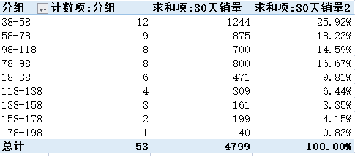
市场数据分析：竞店价格带数据分析
【任务要求】
进行竞店分析首先需要选定与自身匹配度高的网店，并借助相应的工具采集竞店的各项数据。现运营人员通过店侦探工具采集了竞店商品30天的销量数据，据此进行竞店价格带分析。

1、设置竞店现价的价格区间分组。分组以“20”为步长，以18为分组起始数值，分组规则为包含下限不包含上限（最后一个分组除外，最后一个分组需同时包含分组上下限）；相邻两个分组的上下限数值需重合。计算竞店98-118元这个价格区间的30天总销量。

2、通过创建的价格区间组，分析出竞店客户接受度最高和最低的价格区间组分别以及在竞店中所占的销售比例分别是多少。

【知识要点】
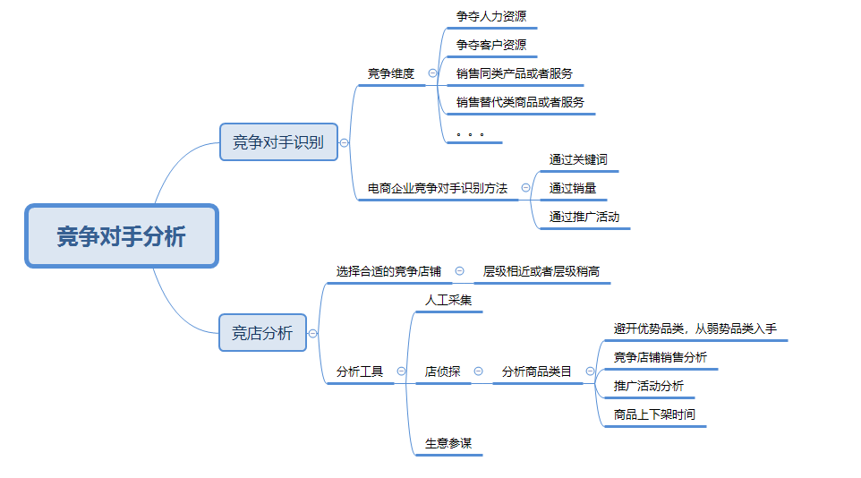

【技能要求】
1、vlookup函数
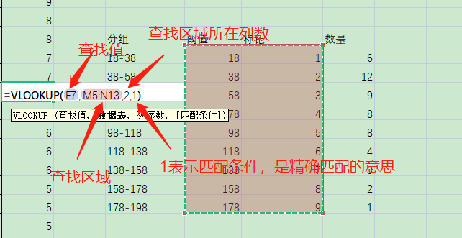

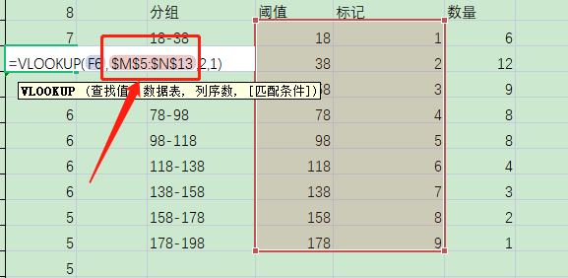
 |  | 注意：在查找区域时加上“$”符号，可以固定所选的区域，不会变动，称为区域绝对地址

2、countif函数
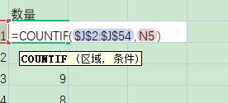
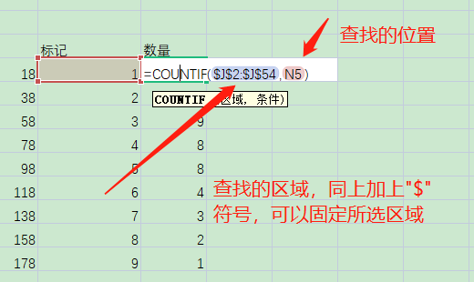

【操作讲解】
（1）下载竞店30天销量数据，完成竞店现价的价格区间分组。分组时需注意：1.分组以“20”为步长，以18为分组起始数值，分组规则为包含下限不包含上限（最后一个分组除外，最后一个分组需同时包含分组上下限）；2.相邻两个分组的上下限数值需重合。通过创建的价格区间组可知，竞店98-118元这个价格区间的30天总销量是多少？

第一步：对现价进行排序，并按照题目要求建立相应分组。
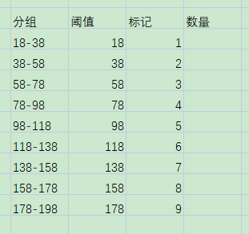

 |  |  |  |  | 解析：题目中要求分组以“20”为步长，以18为分组起始数值。包含下限不包含上限。

第二步：输入VLOOKUP函数，对现价进行标记。
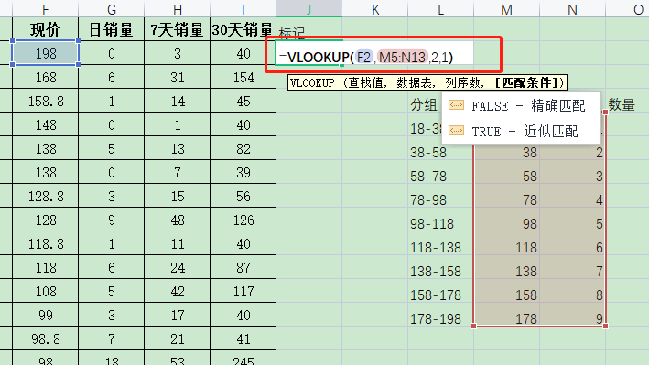

 |  |  | 解析：利用VLOOKUP函数对现价进行标记，有利于筛选出竞店98-118元之间的数值，便于后一步的计算。

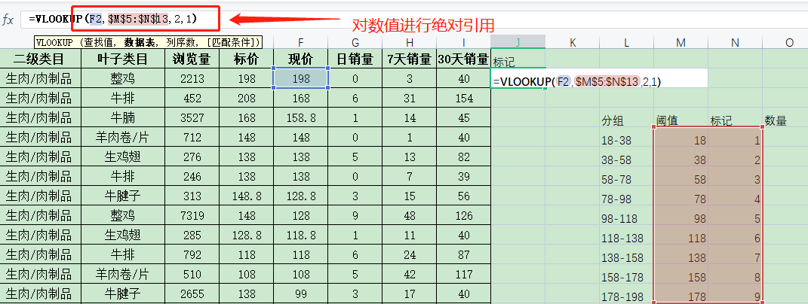

 |  |  | 拉动填充柄标记里面的数据

这里需要注意，要对所选区域进行绝对引用，绝对引用的符号为“$”符号，绝对引用的目的是防止所选区域变动

第三步：输入countif函数，对标记进行统计。

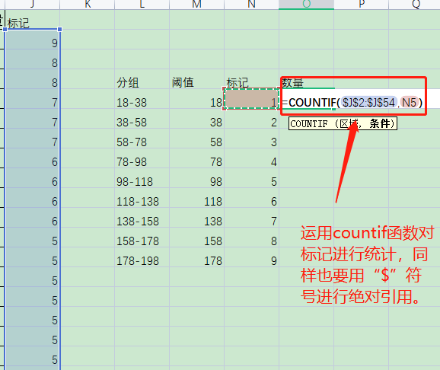
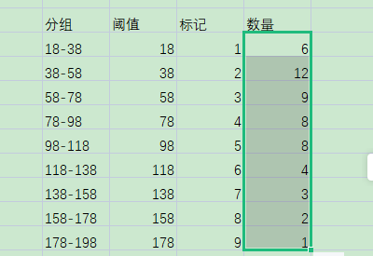

 |  | 接着填充数据，此时我们会发现，竞争店价在98-118区间的标记为5，数量有8个

第四步：进行作答。
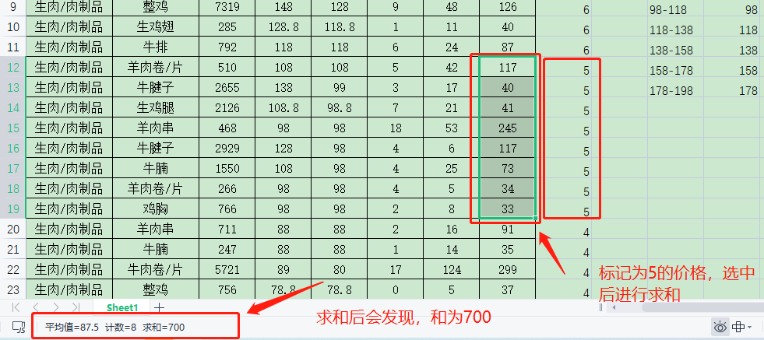

 |  |  |  | 解析：分析数据可知竞店98-118元这个价格区间的30天总销量求和后是700。在答案区填入数字700即可。

（2）通过创建的价格区间组，运营人员进一步分析出，竞店客户接受度最高和最低的价格区间组分别是多少？在竞店中所占的销售比例分别是多少（四舍五入，保留两位小数）？

第一步：判断竞店客户接受度最高和最低的价格区间组。
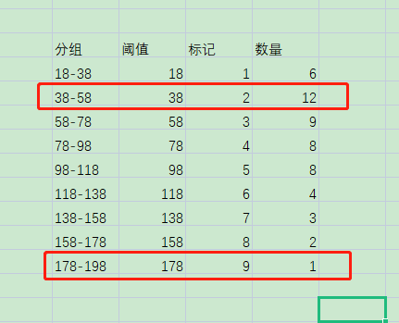

 | 通过上面的计数，我们可以发现竞店客户接受度最高的价格区间组是“38-58”和最低的价格区间组是“178-198”

第二步：统计30天的销量总和
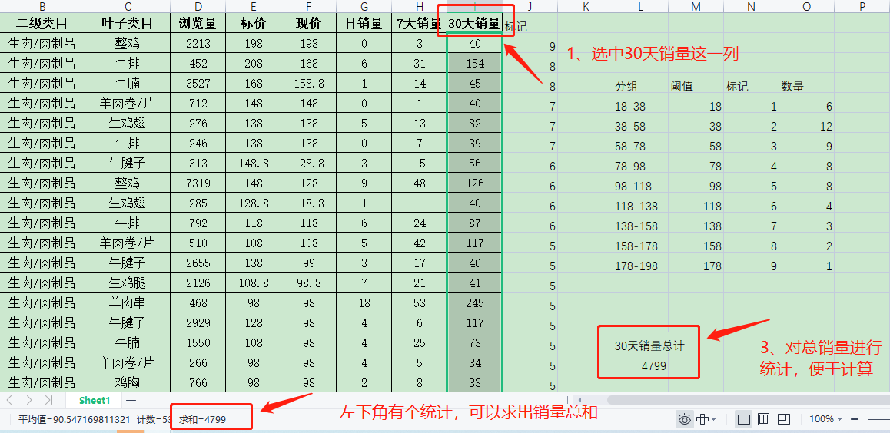

第三步：计算竞店客户接受度最高和最低的价格区间组的销量总和

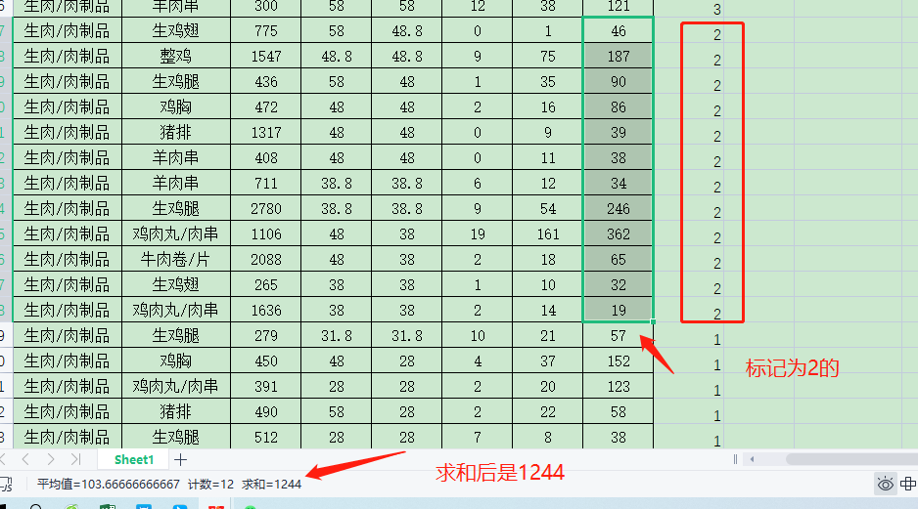

 |  |  |  | 价格区间 “38-58”求和后为1244

 | “178-198”价格区间的只有一个，求和后销量是40

第四步：计算比例
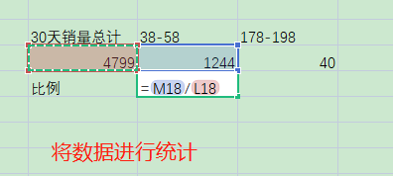
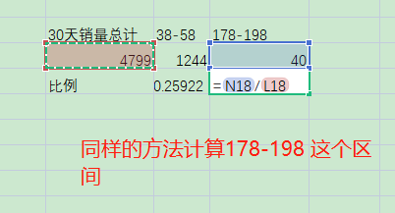
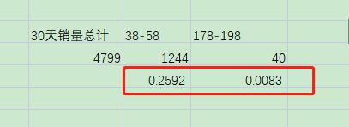

第五步：填写答案
答案：竞店客户接受度最高价格区间组是（38-58元），销售比例是25.92%；最低价格区间组分别是（178-198），销售比例是0.83%

利用透视表也可以完成分析

